Suprematic прайс
 |  |  |  |  |  | hello@atelieratris.ru
Коллекция Suprematic
Потолочные
 | МОДЕЛЬ | В МАГАЗИН | МАТЕРИАЛ | АРТИКУЛ | ВЫСОТА / ПРОВОД | ЦЕНА от
 | Libra disc светильник потолочный черный гранит | shop/libra_disc_lamp | латунь | LDS0BR1BL | 40 см | 60 см | 80 см | 100 см по заказу до 300 см | 65,500
 |  |  | сталь | LDS0ST1BL
 |  |  | медь | LDS0CO1BL
 | Libra disc светильник потолочный белый мрамор | shop/libra_disc_lamp | латунь | LDS0BR1WH | 40 см | 60 см | 80 см | 100 см по заказу до 300 см | 65,500
 |  |  | сталь | LDS0ST1WH
 |  |  | медь | LDS0CO1WH
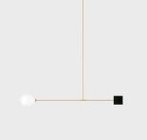 | Libra quad светильник потолочный черный гранит | shop/libra_quad_lamp | латунь | LQU0BR1BL | 40 см | 60 см | 80 см | 100 см по заказу до 300 см | 65,500
 |  |  | сталь | LQU0ST1BL
 |  |  | медь | LQU0CO1BL
 | Libra quad светильник потолочный белый мрамор | shop/libra_quad_lamp | латунь | LQU0BR1WH | 40 см | 60 см | 80 см | 100 см по заказу до 300 см | 65,500
 |  |  | сталь | LQU0ST1WH
 |  |  | медь | LQU0CO1WH
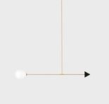 | Libra trig светильник потолочный черный гранит | shop/libra_trig_lamp | латунь | LTR0BR1BL | 40 см | 60 см | 80 см | 100 см по заказу до 300 см | 65,500
 |  |  | сталь | LTR0ST1BL

 |  |  | медь | LTR0CO1BL
 | Libra trig светильник потолочный черный ганит | shop/libra_trig_lamp | латунь | LTR0BR1WH | 40 см | 60 см | 80 см | 100 см по заказу до 300 см | 65,500
 |  |  | сталь | LTR0ST1WH
 |  |  | медь | LTR0CO1WH
 | Libra Duo светильник потолочный | shop/libra_duo_ceiling_lamp | латунь | DUO0BR1 | 40 см | 60 см | 80 см | 100 см по заказу до 300 см | 73,500
 |  |  | сталь | DUO0ST1
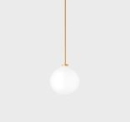
 |  |  | медь | DUO0CO1
 | Onis светильник потолочный | shop/onis_ceiling_lamp | латунь | ONC0BR1 | 40 см | 60 см | 80 см | 100 см по заказу до 300 см | 34,500
 |  |  | сталь | ONC0ST1
 |  |  | медь | ONC0CO1

Настенные
 | МОДЕЛЬ | В МАГАЗИН | МАТЕРИАЛ | АРТИКУЛ | ВЫСОТА / ПРОВОД | ЦЕНА
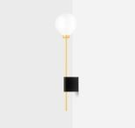 | Lanta светильник настенный черный гранит | shop/lanta_wall_lamp | латунь | LNTBR1BL | H 57 см | 60,000
 |  |  | сталь | LNTST1BL | H 57 см
 |  |  | медь | LNTCO1BL | H 57 см
 | Lanta светильник настенный белый мрамор | shop/lanta_wall_lamp | латунь | LNTBR1WH | H 57 см | 60,000
 |  |  | сталь | LNTST1WH | H 57 см
 |  |  | медь | LNTCO1WH | H 57 см

Подвесные
 | МОДЕЛЬ | В МАГАЗИН | МАТЕРИАЛ | АРТИКУЛ | ВЫСОТА / ПРОВОД | ЦЕНА от
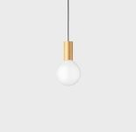 | Punct 13 светильник подвесной | shop/punct | латунь | PNC13BR1BL | черный или белый 80 см | 200 см | 500 см | 17,500
 |  |  | сталь | PNC13ST1BL
 |  |  | медь | PNC13CO1BL
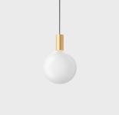 | Punct 20 светильник подвесной | shop/punct | латунь | PNC20BR1BL | черный или белый 80 см | 200 см | 500 см | 21,000
 |  |  | сталь | PNC20ST1BL
 |  |  | медь | PNC20CO1BL
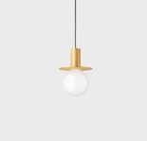 | Disc 14 светильник подвесной | shop/disc | латунь | DSC14BR1BL | черный или белый 80 см | 200 см | 500 см | 21,500
 |  |  | сталь | DSC14ST1BL
 |  |  | медь | DSC14CO1BL
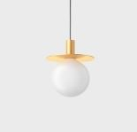 | Disc 21 светильник подвесной | shop/disc | латунь | DSC21BR1BL | черный или белый 80 см | 200 см | 500 см | 30,000
 |  |  | сталь | DSC21ST1BL
 |  |  | медь | DSC21CO1BL
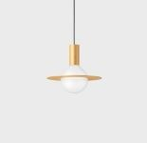 | Orbis 26 светильник подвесной | shop/orbis | латунь | ORB26BR1BL | черный или белый 80 см | 200 см | 500 см | 31,000
 |  |  | сталь | ORB26ST1BL
 |  |  | медь | ORB26CO1BL
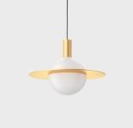 | Orbis 40 светильник подвесной | shop/orbis | латунь | ORB40BR1BL | черный или белый 80 см | 200 см | 500 см | 47,000
 |  |  | сталь | ORB40ST1BL
 |  |  | медь | ORB40CO1BL
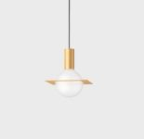 | Quad 20 светильник подвесной | shop/quad | латунь | QUA20BR1BL | черный или белый 80 см | 200 см | 500 см | 31,000
 |  |  | сталь | QUA20ST1BL
 |  |  | медь | QUA20CO1BL
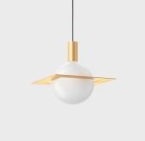 | Quad 30 светильник подвесной | shop/quad | латунь | QUA30BR1BL | черный или белый 80 см | 200 см | 500 см | 47,000
 |  |  | сталь | QUA30ST1BL
 |  |  | медь | QUA30CO1BL
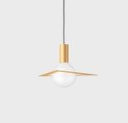 | Trig 36 светильник подвесной | shop/trig | латунь | TRG36BR1BL | черный или белый 80 см | 200 см | 500 см | 36,000
 |  |  | сталь | TRG36ST1BL
 |  |  | медь | TRG36CO1BL
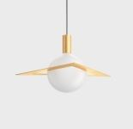 | Trig 50 светильник подвесной | shop/trig | латунь | TRG50BR1BL | черный или белый 80 см | 200 см | 500 см | 52,000
 |  |  | сталь | TRG50ST1BL
 |  |  | медь | TRG50CO1BL
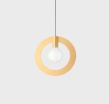 | Radius 32 светильник подвесной | shop/radius | латунь | RAD32BR1BL | черный или белый 80 см | 200 см | 500 см | 34,000
 |  |  | сталь | RAD32ST1BL
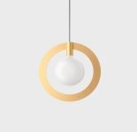
 |  |  | медь | RAD32CO1BL
 | Radius 40 светильник подвесной | shop/radius | латунь | RAD40BR1BL | черный или белый 80 см | 200 см | 500 см | 40,000
 |  |  | сталь | RAD40ST1BL
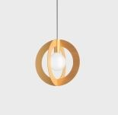
 |  |  | медь | RAD40CO1BL
 | Diadius 32 светильник подвесной | shop/diaradius | латунь | DIA32BR1BL | черный или белый 80 см | 200 см | 500 см | 40,000
 |  |  | сталь | DIA32ST1BL
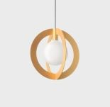
 |  |  | медь | DIA32CO1BL
 | Diadius 40 светильник подвесной | shop/diaradius | латунь | DIA40BR1BL | черный или белый 80 см | 200 см | 500 см | 57,000
 |  |  | сталь | DIA40ST1BL
 |  |  | медь | DIA40CO1BL

Настольные
 | МОДЕЛЬ | В МАГАЗИН | МАТЕРИАЛ | АРТИКУЛ | ВЫСОТА / ПРОВОД | ЦЕНА
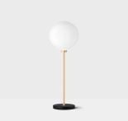 | Onis светильник настольный черный гранит | shop/onis_table_lamp | латунь | ONTBR1BL | H 66 см | провод 200 см | 45,000
 |  |  | сталь | ONTST1BL
 |  |  | медь | ONTCO1BL
 | Onis светильник настольный белый мрамор | shop/onis_table_lamp | латунь | ONTBR1WH | H 66 см | провод 200 см | 45,000
 |  |  | сталь | ONTST1WH
 |  |  | медь | ONTCO1WH

Торшеры
 | МОДЕЛЬ | В МАГАЗИН | МАТЕРИАЛ | АРТИКУЛ | ВЫСОТА / ПРОВОД | ЦЕНА
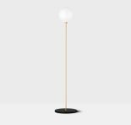 | Onis торшер черный гранит | shop/onis_floor_lamp | латунь | ONFBR1BL | H 145 см | провод 200 см | 65,000
 |  |  | сталь | ONFST1BL
 |  |  | медь | ONFCO1BL
 | Onis торшер белый мрамор | shop/onis_floor_lamp | латунь | ONFBR1WH | H 145 см | провод 200 см | 65,000
 |  |  | сталь | ONFST1WH
 |  |  | медь | ONFCO1WH

Velvet прайс
 |  |  |  |  |  | hello@atelieratris.ru
Коллекция Velvet

 | МОДЕЛЬ | В МАГАЗИН | МАТЕРИАЛ | АРТИКУЛ | ПРОВОД | ЦЕНА
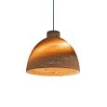 | Cup 30 светильник подвесной | https://atelieratris.ru/shop/cup | Крафтовый картон | CUP03 | Черный | 80 см | 26000
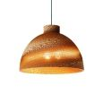 | Cup 40 светильник подвесной | https://atelieratris.ru/shop/cup | Крафтовый картон | CUP04 | Черный | 80 см | 34000
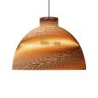 | Cup 50 светильник подвесной | https://atelieratris.ru/shop/cup | Крафтовый картон | CUP05 | Черный | 80 см | 45500
 | Cup 60 светильник подвесной | https://atelieratris.ru/shop/cup | Крафтовый картон | CUP06 | Черный | 80 см | 82000
 | Cup 70 светильник подвесной | https://atelieratris.ru/shop/cup | Крафтовый картон | CUP07 | Черный | 80 см | 105000
 | Cup 80 светильник подвесной | https://atelieratris.ru/shop/cup | Крафтовый картон | CUP08 | Черный | 80 см | 130000
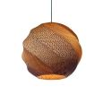 | Garnet 30 светильник подвесной | https://atelieratris.ru/shop/garnet | Крафтовый картон | GRT03 | Черный | 80 см | 30000
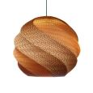 | Garnet 40 светильник подвесной | https://atelieratris.ru/shop/garnet | Крафтовый картон | GRT04 | Черный | 80 см | 42600
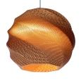 | Garnet 50 светильник подвесной | https://atelieratris.ru/shop/garnet | Крафтовый картон | GRT05 | Черный | 80 см | 60000
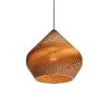 | Dome 30 светильник подвесной | https://atelieratris.ru/shop/dome | Крафтовый картон | DOM03 | Черный | 80 см | 30000
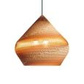 | Dome 40 светильник подвесной | https://atelieratris.ru/shop/dome | Крафтовый картон | DOM04 | Черный | 80 см | 41000
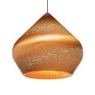 | Dome 50 светильник подвесной | https://atelieratris.ru/shop/dome | Крафтовый картон | DOM05 | Черный | 80 см | 55500
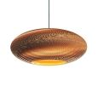 | Mild 40 светильник подвесной | https://atelieratris.ru/shop/mild | Крафтовый картон | MLD04 | Черный | 80 см | 29000
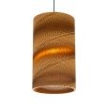 | Round 22 Spring светильник подвесной | https://atelieratris.ru/shop/round | Крафтовый картон | RDS01 | Черный | 80 см | 30500
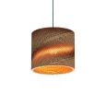 | Round mini 22 Spring светильник подвесной | https://atelieratris.ru/shop/round-mini | Крафтовый картон | RMS01 | Черный | 80 см | 19500
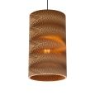 | Round 22 Zigzag светильник подвесной | https://atelieratris.ru/shop/round | Крафтовый картон | RDZ01 | Черный | 80 см | 30500
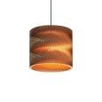 | Round mini 22 Zigzag светильник подвесной | https://atelieratris.ru/shop/round-mini | Крафтовый картон | RMZ01 | Черный | 80 см | 19500

